Sheet1
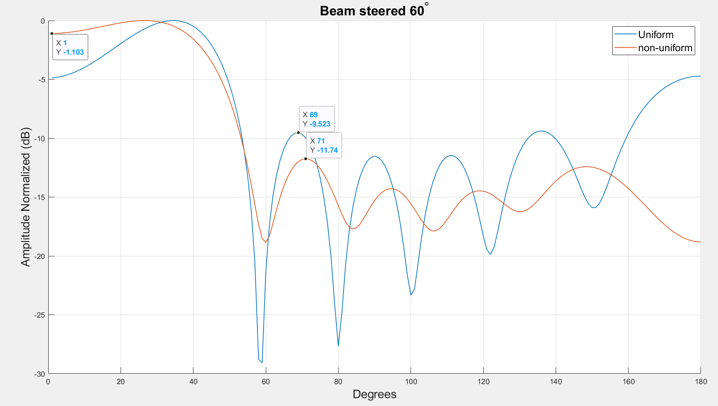
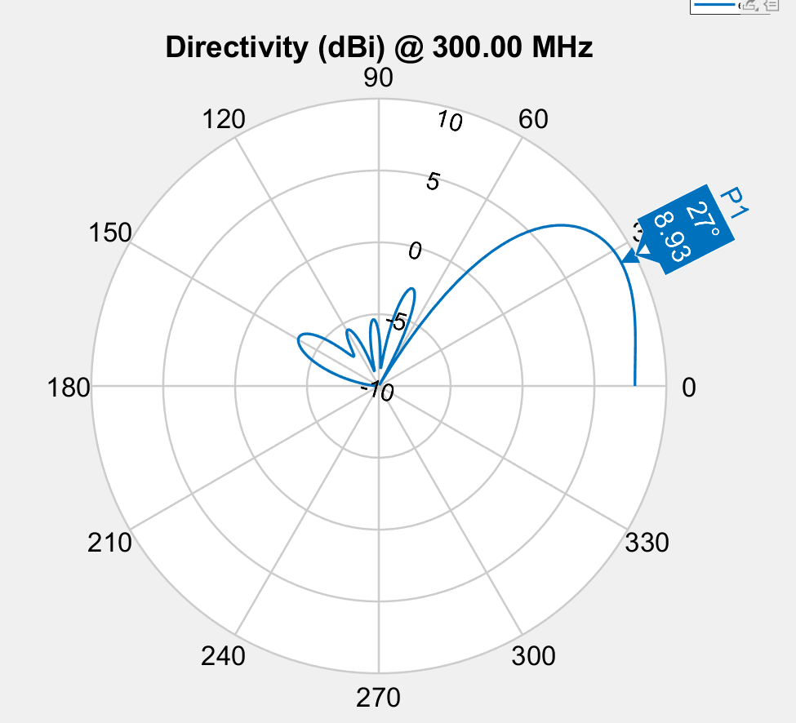

Spacing | 0.341 | 0.512 | 0.371 | 0.512 | 0.341
Phase | 68.5 | 281.2 | 145.5 | 18.5 | 212.1 | 85.1
Amplitude | 0.611 | 0.732 | 0.783 | 0.954 | 0.852 | 1
Ftness | -3.1515534087
Element Spacing
 | S1 | S2 | S3
 | 0.2936347988 | 0.74437135742 | 0.037139728129
 | 0.2936347988 | 0.74437135742 | 0.037139728129
 | 0.2936347988 | 0.74437135742 | 0.037139728129
 | 0.2936347988 | 0.74437135742 | 0.037139728129
 | 0.2936347988 | 0.74437135742 | 0.037139728129
 | 0.2936347988 | 0.74437135742 | 0.037139728129
 | 0.2936347988 | 0.74437135742 | 0.037139728129
 | 0.273 | 0.66 | 0.23
 | 0.273 | 0.66 | 0.23
 | 0.273 | 0.66 | 0.23
 | 0.273 | 0.66 | 0.23
 | 0.273 | 0.66 | 0.23
 | 0.345 | 0.586 | 0.255
 | 0.345 | 0.586 | 0.255
 | 0.283 | 0.513 | 0.471
 | 0.283 | 0.513 | 0.471
 | 0.283 | 0.513 | 0.471
 | 0.305 | 0.447 | 0.473
 | 0.314 | 0.589 | 0.29
 | 0.272 | 0.679 | 0.165
 | 0.433 | 0.487 | 0.399
 | 0.433 | 0.487 | 0.399
 | 0.433 | 0.487 | 0.399
 | 0.433 | 0.487 | 0.399
 | 0.433 | 0.487 | 0.399
 | 0.449 | 0.427 | 0.418
 | 0.312 | 0.544 | 0.388
 | 0.312 | 0.544 | 0.388
 | 0.324 | 0.617 | 0.265
 | 0.324 | 0.617 | 0.265
 | 0.339 | 0.51 | 0.376
 | 0.337 | 0.52 | 0.331
 | 0.339 | 0.51 | 0.376
 | 0.339 | 0.51 | 0.376
 | 0.339 | 0.51 | 0.376
 | 0.339 | 0.51 | 0.376
 | 0.339 | 0.51 | 0.376
 | 0.339 | 0.51 | 0.376
 | 0.343 | 0.51 | 0.38
 | 0.356 | 0.517 | 0.364
 | 0.356 | 0.517 | 0.364
 | 0.351 | 0.507 | 0.372
 | 0.351 | 0.507 | 0.372
 | 0.341 | 0.513 | 0.367
 | 0.341 | 0.513 | 0.367
 | 0.341 | 0.513 | 0.367
 | 0.341 | 0.513 | 0.367
 | 0.352 | 0.509 | 0.371
 | 0.341 | 0.512 | 0.371
 | 0.341 | 0.512 | 0.371
Phase
 | E1 | E2 | E3 | E4 | E5 | E6
 | 231 | 143 | 282 | 192 | 349 | 263
 | 231 | 143 | 282 | 192 | 349 | 263
 | 231 | 143 | 282 | 192 | 349 | 263
 | 231 | 143 | 282 | 192 | 349 | 263
 | 231 | 143 | 282 | 192 | 349 | 263
 | 231 | 143 | 282 | 192 | 349 | 263
 | 231 | 143 | 282 | 192 | 349 | 263
 | 231 | 143 | 282 | 192 | 349 | 263
 | 231 | 143 | 282 | 192 | 349 | 263
 | 231 | 143 | 282 | 192 | 349 | 263
 | 231 | 143 | 282 | 192 | 349 | 263
 | 231 | 143 | 282 | 192 | 349 | 263
 | 231 | 82 | 282 | 192 | 349 | 263
 | 231 | 82 | 282 | 192 | 349 | 263
 | 61.9 | 256.5 | 181.5 | 26 | 230.9 | 105.4
 | 61.9 | 256.5 | 181.5 | 26 | 230.9 | 105.4
 | 61.9 | 256.5 | 181.5 | 26 | 230.9 | 105.4
 | 61.9 | 256.5 | 181.5 | 26 | 230.9 | 105.4
 | 231 | 96 | 282 | 192 | 349 | 263
 | 231 | 143 | 282 | 192 | 349 | 263
 | 61.9 | 256.5 | 181.5 | 26 | 230.9 | 105.4
 | 61.9 | 256.5 | 181.5 | 26 | 230.9 | 105.4
 | 61.9 | 256.5 | 181.5 | 26 | 230.9 | 105.4
 | 61.9 | 256.5 | 181.5 | 26 | 230.9 | 105.4
 | 61.9 | 256.5 | 181.5 | 26 | 230.9 | 105.4
 | 61.9 | 253 | 166.3 | 33.9 | 237.2 | 105.5
 | 71 | 266.8 | 123.8 | 8 | 199.5 | 77.2
 | 71 | 266.8 | 123.8 | 8 | 199.5 | 77.2
 | 69.4 | 265.2 | 140.5 | 18.1 | 204.5 | 79.5
 | 69.4 | 265.2 | 140.5 | 18.1 | 204.5 | 79.5
 | 68.4 | 263.4 | 143.3 | 18.1 | 208.7 | 83.6
 | 67.8 | 262.3 | 147.1 | 21.3 | 211.3 | 86.9
 | 68.4 | 290 | 143.3 | 18.1 | 208.7 | 83.6
 | 68.4 | 290 | 143.3 | 18.1 | 208.7 | 83.6
 | 68.4 | 290 | 143.3 | 18.1 | 208.7 | 83.6
 | 68.4 | 290 | 143.3 | 18.1 | 208.7 | 83.6
 | 68.4 | 290 | 143.3 | 18.1 | 208.7 | 83.6
 | 68.4 | 290 | 143.3 | 18.1 | 208.7 | 83.6
 | 68.4 | 290 | 143.3 | 18.1 | 208.7 | 83.6
 | 68.1 | 276 | 144.6 | 18.6 | 214 | 85.4
 | 68.1 | 276 | 144.6 | 18.6 | 214 | 85.4
 | 67.9 | 280.4 | 146.2 | 19.5 | 212.3 | 85.8
 | 67.9 | 280.4 | 146.2 | 19.5 | 212.3 | 85.8
 | 68 | 276.4 | 146.3 | 19.7 | 214.5 | 86.9
 | 68 | 276.4 | 146.3 | 19.7 | 214.5 | 86.9
 | 68 | 276.4 | 146.3 | 19.7 | 214.5 | 86.9
 | 68.5 | 278.6 | 144.7 | 18.4 | 212.6 | 85.3
 | 68.3 | 277.4 | 147.1 | 19.6 | 214.4 | 86.6
 | 68.5 | 281.2 | 145.5 | 18.5 | 212.1 | 85.1
 | 68.5 | 281.2 | 145.5 | 18.5 | 212.1 | 85.1
Amplitude
 | E1 | E2 | E3 | E4 | E5 | E6
 | 1 | 1 | 1 | 1 | 1 | 1
 | 1 | 1 | 1 | 1 | 1 | 1
 | 1 | 1 | 1 | 1 | 1 | 1
 | 1 | 1 | 1 | 1 | 0.93267266762 | 1
 | 1 | 1 | 1 | 1 | 0.93267266762 | 1
 | 1 | 1 | 1 | 1 | 0.80546253749 | 1
 | 1 | 1 | 1 | 1 | 0.80546253749 | 1
 | 1 | 1 | 1 | 1 | 0.903 | 1
 | 1 | 1 | 1 | 1 | 0.903 | 1
 | 1 | 1 | 1 | 1 | 0.903 | 1
 | 1 | 1 | 1 | 1 | 0.903 | 1
 | 1 | 1 | 1 | 1 | 0.903 | 1
 | 0.885 | 0.923 | 1 | 1 | 0.929 | 1
 | 0.885 | 0.923 | 1 | 1 | 0.929 | 1
 | 0.32275419563 | 0.858 | 0.653 | 1 | 0.959 | 1
 | 0.32275419563 | 0.060455618708 | 0.653 | 1 | 0.959 | 1
 | 0.32275419563 | 0.060455618708 | 0.653 | 1 | 0.959 | 1
 | 0.623 | 0.334 | 0.827 | 0.939 | 0.918 | 1
 | 0.859 | 0.907 | 0.744 | 0.984 | 0.73 | 1
 | 0.27030065105 | 0.898 | 0.12646218907 | 0.986 | 0.836 | 1
 | 0.32275419563 | 0.060455618708 | 0.653 | 1 | 0.959 | 1
 | 0.32275419563 | 0.060455618708 | 0.653 | 1 | 0.959 | 1
 | 0.32275419563 | 0.060455618708 | 0.653 | 1 | 0.959 | 1
 | 0.32275419563 | 0.060455618708 | 0.653 | 1 | 0.959 | 1
 | 0.32275419563 | 0.060455618708 | 0.653 | 1 | 0.959 | 1
 | 0.505 | 0.329 | 0.78 | 0.987 | 0.956 | 1
 | 0.746 | 0.778 | 0.722 | 0.98 | 0.901 | 1
 | 0.746 | 0.778 | 0.722 | 0.98 | 0.901 | 1
 | 0.507 | 0.856 | 0.497 | 0.983 | 0.798 | 1
 | 0.507 | 0.856 | 0.497 | 0.983 | 0.798 | 1
 | 0.656 | 0.785 | 0.86686814017 | 0.939 | 0.817 | 1
 | 0.578 | 0.716 | 0.716 | 0.958 | 0.847 | 1
 | 0.656 | 0.785 | 0.86686814017 | 0.939 | 0.817 | 1
 | 0.656 | 0.785 | 0.86686814017 | 0.939 | 0.817 | 1
 | 0.656 | 0.785 | 0.86686814017 | 0.939 | 0.817 | 1
 | 0.656 | 0.785 | 0.86686814017 | 0.939 | 0.817 | 1
 | 0.656 | 0.785 | 0.86686814017 | 0.939 | 0.817 | 1
 | 0.656 | 0.785 | 0.86686814017 | 0.939 | 0.817 | 1
 | 0.656 | 0.785 | 0.86686814017 | 0.939 | 0.817 | 1
 | 0.613 | 0.726 | 0.779 | 0.956 | 0.815 | 1
 | 0.613 | 0.726 | 0.779 | 0.956 | 0.815 | 1
 | 0.621 | 0.745 | 0.784 | 0.954 | 0.855 | 1
 | 0.621 | 0.745 | 0.784 | 0.954 | 0.855 | 1
 | 0.594 | 0.78263503804 | 0.766 | 0.97 | 0.909 | 1
 | 0.594 | 0.78263503804 | 0.766 | 0.97 | 0.909 | 1
 | 0.594 | 0.78263503804 | 0.766 | 0.97 | 0.909 | 1
 | 0.609 | 0.746 | 0.773 | 0.96 | 0.88 | 1
 | 0.609 | 0.746 | 0.773 | 0.96 | 0.88 | 1
 | 0.611 | 0.732 | 0.783 | 0.954 | 0.852 | 1
 | 0.611 | 0.732 | 0.783 | 0.954 | 0.852 | 1

HPBW
 | 0
 | 0
 | 0
 | 0
 | 0
 | 0
 | 0
 | 0
 | 0
 | 0
 | 0
 | 0
 | 0
 | 0
 | 10
 | 0
 | 0
 | 0
 | 0
 | 0
 | 0
 | 0
 | 0
 | 0
 | 0
 | 11
 | 20
 | 20
 | 27
 | 27
 | 14
 | 14
 | 34
 | 34
 | 34
 | 34
 | 34
 | 34
 | 33
 | 31
 | 31
 | 33
 | 33
 | 30
 | 30
 | 30
 | 30
 | 31
 | 31
 | 31
Fitness
 | -2.2092368705
 | -2.2092368705
 | -2.2092368705
 | -2.2023746638
 | -2.2023746638
 | -2.182555792
 | -2.182555792
 | -2.2278118141
 | -2.2278118141
 | -2.2278118141
 | -2.2278118141
 | -2.2278118141
 | -2.2819273091
 | -2.2819273091
 | -2.3910490876
 | -2.4277986889
 | -2.4277986889
 | -2.4377642775
 | -2.4518559631
 | -2.5987358897
 | -2.6940761247
 | -2.6940761247
 | -2.6940761247
 | -2.6940761247
 | -2.6940761247
 | -2.6746319309
 | -2.8452516321
 | -2.8452516321
 | -2.8222383079
 | -2.8222383079
 | -2.7797620055
 | -2.8874021044
 | -3.070900174
 | -3.070900174
 | -3.070900174
 | -3.070900174
 | -3.070900174
 | -3.070900174
 | -3.0826924454
 | -3.1120880337
 | -3.1120880337
 | -3.1220390093
 | -3.1220390093
 | -3.132718889
 | -3.132718889
 | -3.132718889
 | -3.1418156718
 | -3.1422242616
 | -3.1515534087
 | -3.1515534087
Population Fitness
 | 56.082598494
 | 40.987187884
 | 29.682475382
 | 21.424710881
 | 18.979284084
 | 18.360576771
 | 17.753030408
 | 19.946081511
 | 13.46091468
 | 17.632870316
 | 13.145407932
 | 18.106665372
 | 13.832979156
 | 17.231939383
 | 18.132397655
 | 15.644332538
 | 15.3624143
 | 14.68836741
 | 14.016128755
 | 15.558085336
 | 14.076251983
 | 14.420194726
 | 9.0525800219
 | 12.459246342
 | 10.607797525
 | 10.364894318
 | 9.3434881902
 | 9.7097005801
 | 5.1740695679
 | 3.2602666778
 | 3.1791150463
 | 1.0881728182
 | 0.38121847595
 | 0.53007549722
 | 0.68038793063
 | -1.209267502
 | -1.2839023634
 | -0.26543454145
 | -0.50698993193
 | 0.077374502445
 | -0.81196851635
 | 0.19680470333
 | -1.8545391956
 | -0.62345664905
 | -1.474853922
 | -1.3014568893
 | 0.17346822287
 | 0.40134960716
 | -0.083980521112
 | 0.7100914412

